List1
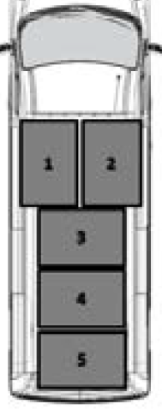
Příloha č. 3 - Specifikace předmětu plnění:

Předmětem plnění je dodávka užitkového automobilu (nový automobil) případně předváděcí užitkový automobil s nájezdem do 5 000 km.
Nabízené vozidlo :
ZÁKLADNÍ ÚDAJE
Tovární značka, výrobce
Typ, označení (model a vysvětlení zkratek v označení modelu)

Nabízené vozidlo musí splňovat minimálně tyto požadavky:
Požadavek | Požadovaná hodnota | úroveň parametru | Splnění požadavku (doplňte váš údaj – hodnota)
Motor a převodovka

palivo | nafta | pevný
obsah motoru | 1960 ccm | min.
výkon motoru | 99 kW | min.
emisní norma | EURO 6 | min.
manuální převodovka | 5 stupňová | min.
druh převodovky | manuální | min. (možno i AUT)
spotřeba paliva (město) | 8.0 L | max.
ocelové ráfky | 16" | min.
u předváděcího vozidla - nájezd | 5000 km | max.
Karoserie
typ karoserie | Furgon | pevný
objem zavazadlového prostoru | 5x Europaleta | min. (např. dle obr.1)
výška ložného prostoru | 188 cm | min.
dřevěná podlaha |  | pevný
pevné úchyty na podlaze nákladového prostoru |  | pevný
posuvné boční dveře na straně spolujezdce |  | pevný
zadní křídlové dveře (otevíratelné pod úhlem 180 stupňů) |  | pevný
plechová příčka mezi kabinou a nákladovým prostorem |  | min.
plnohodnotné rezervní kolo |  | pevný
Minimální bezpečnostní výbava
airbag řidiče | . | min.
ABS s brzdným asistentem |  | pevný
ESP (elektronický stabilizační systém) |  | volitelné
ASR (systém trakční kontroly) |  | volitelné
povinná výbava vozu (zvedák, nářadí, výstražný trojúhelník, lékárnička) |  | pevný
Minimální komfortní výbava
manuální klimatizace |  | min.
elektricky ovládaná a vyhřívaná vnější zpětná zrdcátka |  | min.
elektrické ovládání předních oken |  | min.
palubní počítač |  | min.
automatické denní svícení |  | min.
posilovač řízení |  | pevný
výškově nastavitelný volant |  | pevný
výškově nastavitelné sedadlo řidiče s loketní opěrkou |  | min.
dvoumístná lavice na místě spolujezdce. |  | min.
parkovací senzory vzadu |  | pevný
Zabezpečení vozidla
centrální zamykání s dálkovým ovládáním |  | pevný
bezklíčové odemykání a zamykání |  | volitelné
bezklíčové startování |  | volitelné
alarm |  | volitelné
imobilizér |  | min.
Záruka vozu
garantovaná záruční doba výrobce | 48 měsíců | min.

Obr. 1

